상품제안서
스카이 핏 퓨어 투명 TWS 디지털 LED 블루투스 5.4 무선이어폰 | 상품코드: S36704

 |  |  |  |  |  |  | 02-713-8555 | www.synergygift.co.kr
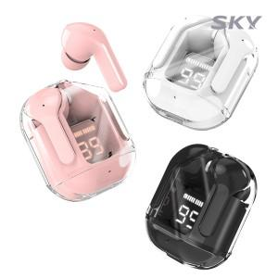

【상세/제작정보】

【인쇄/포장옵션】 | 스티커 / 포장지포장

【공급단가】 | 수량 | 50~ | 100~ | 500~ | 1,000~ | 2,000~
*VAT별도 | 블랙 | 10,040원 | 9,890원 | 9,650원 | 9,270원 | 8,880원
 | 화이트 | 10,040원 | 9,890원 | 9,650원 | 9,270원 | 8,880원
 | 핑크 | 10,040원 | 9,890원 | 9,650원 | 9,270원 | 8,880원

【상품 URL】 | https://www.synergygift.co.kr:443/src/goods_detail.php?gdno=36704

